Worksheet
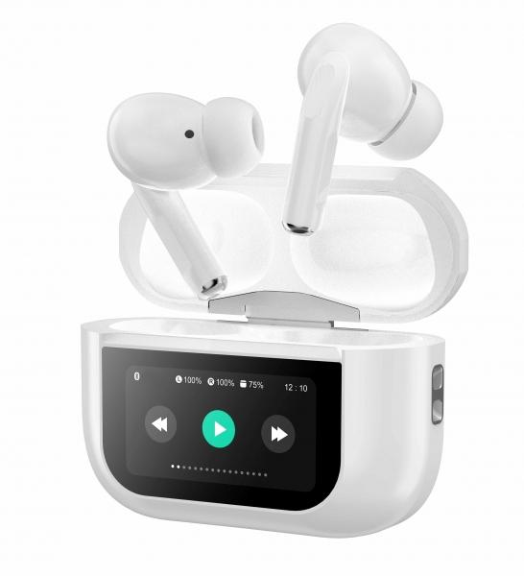
MusicMan TWS ANC In-Ear Kopfhörer Pro BT-X72

Artikelnummer | 5192 |  | VE | 80
EAN | 4260358126609 |  | Stück pro Palette | 3360
Zollnummer | 85183000 |  | Lagen Pro Palette | 5

Abmessungen - Artikel
Länge(cm) | Breite(cm) | Höhe(cm) | Gewicht(g)
6 | 2.5 | 4.5 | 65

Abmessungen - Artikelverpackung
Länge(cm) | Breite(cm) | Höhe(cm) | Leergewicht(g) | Gewicht(g) Artikel+Verpackung
9.5 | 3.2 | 14 | 22 | 128

Abmessungen - VE Karton (Masterkarton)
Länge(cm) | Breite(cm) | Höhe(cm) | Gewicht(g)
42 | 37 | 32.5 | 8200

Verpackung - Bestandteile
Rest Zubehör (g) | Papier/Pappe (g) | Styropor (g) | Kunstst. Hohlkörper(g) | Kunstst. Folien(g) | Materialverbunde (g)
10 | 23 | 0 | 12 | 1 | 0

Batterie- / Akkuinformationen
Batterie-benötigt | Batterie enthalten | Batterie-Typ | Batterie-System(Art)
Ja | Ja | Akku | LiPoly - Lithium-Polymer-Akku
Anzahl(stk.) | Gewicht/Stk.(g) | Energiedichte(WH/Kg) | Leistung(WH)
3 | 3 | 192.36 | 1.11

Lithium Baterie
Energiegehalt | Gewicht (Kg)
0.3 | 0

Weiterführende Informationen
Technaxx Reseller Portal

